修改
宁波品秀美容科技有限公司 宁波高新区江南路1528号高新科技广场2号楼10楼 电话：0574-27889688 传真：0574-27889655 sales@hair-brushes.com lucky@jsiu.com
订单
供货商： | 宁波瑾秀制刷科技有限公司 |  |  |  | 订单号 | test-6
电话： | 电话: +86-574-27889688 传真: +86-574-27889677 |  |  |  | 日期 | 2026年02月02日
联系人： | 多多 |  |  |  | 订单安排人 | 孙诚昱
产品编号 | 产品图片 | 描述 | 数量/个 | 单价 | 金额 | 包装方式
ST1122-2 | [图片未找到] [图片未找到] | 透明尼龙针+猪鬃.深棕色胶皮（TPR）带纹路模具更新（7589C），0.7mm透明尼龙针+猪鬃，棕色染头（7589C）. 包装方式：散货 | 2,222 | 3.6 |  | 散货
EC404 | 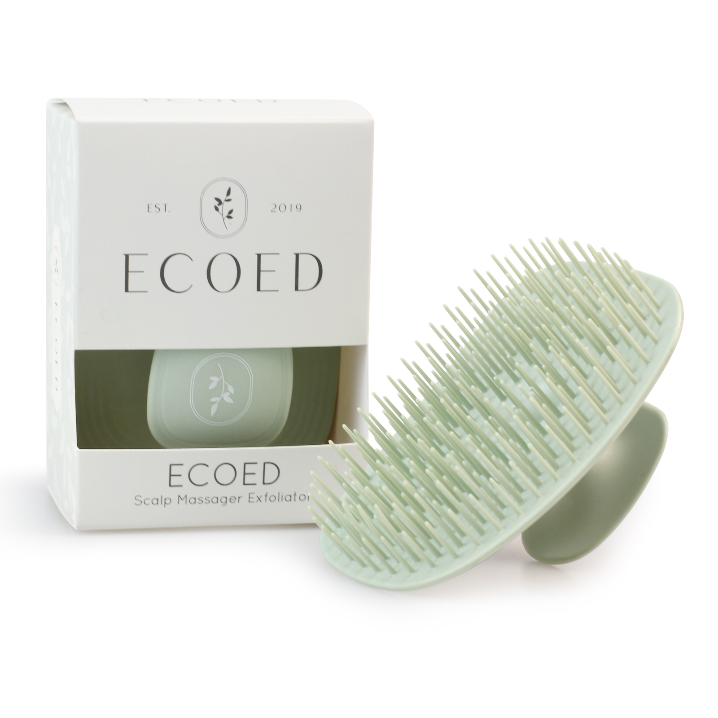 | 老款细针洗头刷TPEE，硬度55，颜色2404C绿色，顶部印白色logo | 1,222 | 1.75 |  | 纸盒

 | 以上价格含税运含包装
进仓地址： | 宁波市海曙区高桥镇秀丰路67号1栋1楼，小张，18668289261
付款方式: | 含税含运含进仓 |  |  |  | 色卡 | Logo
交货时间: | 45天
箱规:
产前确认样:
出货样:
注意事项:
宁波市海曙区高桥镇秀丰路67号1栋1楼，小张，18668289261
顶部印白色logo
颜色2404C绿色
产前确认样每款1套
出货样每款2套

采购方：

 | 宁波品秀美容科技有限公司 |  |  | 宁波瑾秀制刷科技有限公司
 | ---------------------- |  |  | ----------------------

